summary
①再エネ
 |  | 開始前 | STEP1 | STEP2 | STEP3 | STEP4 | STEP5
 | 電力サーバー | 100% | 10% | 10% | 10% | 20% | 20%
 | PV PCS | 発電 | 発電 | 停止 | 発電 | 発電 | 停止
 | 蓄電PCS | 充放電 | 停止or充電 | 停止 | 停止or充電 | 停止or充電 | 停止
 | 電力メーター | 日射相応 | 10%相当 | 0kW | 10%相当 | 20%相当 | 0kW
 | PCS制御ソフト | ― | ― | 1台制御OFF | ― | ― | 1台制御OFF
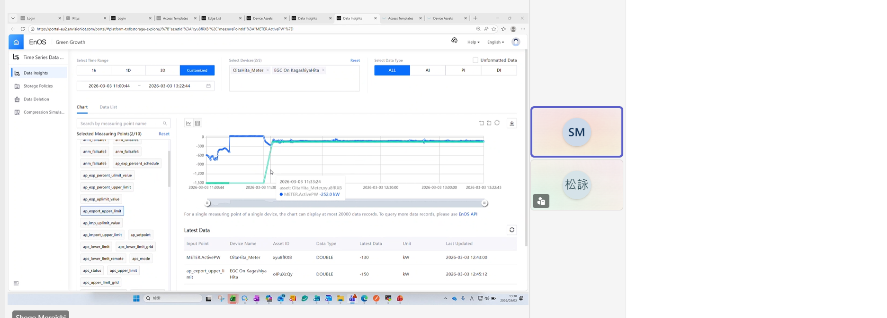
 |  | ：試験による操作が必要
 |  | ：操作による自動的な状態変化
 |  | ：数値、状態 確認項目

①再エネ蓄電
 |  | 開始前 | STEP1 | STEP2 | STEP3 | STEP4 | STEP5
 | 電力サーバー | 100% | 10% | 10% | 10% | 20% | 20%
 | PV PCS | 発電 | 発電 | 停止 | 発電 | 発電 | 停止
 | 蓄電PCS | 充放電 | 停止or充電 | 停止 | 停止or充電 | 停止or充電 | 停止
 | 電力メーター | 日射相応 | 10%相当 | 0kW | 10%相当 | 20%相当 | 0kW
 | PCS制御ソフト | ― | ― | 1台制御OFF | ― | ― | 1台制御OFF
 | アグリゲータ | ― | 100%放電 | 100%放電 | 100%放電 | 100%放電 | 100%放電

 |  | ：試験による操作が必要
 |  | ：操作による自動的な状態変化
 |  | ：数値、状態 確認項目

②【技術仕様（２）（３）】＜2024年度以降新規認定FIPおよび非FITは任意＞蓄電池充電電力が再エネ由来であることの担保
 |  | 開始前 | STEP1 | STEP2 | STEP2
 | PV PCS | 発電 | 発電 | 停止 | 停止
 | 蓄電PCS | 充放電 | 充放電 | 停止 | 停止
 | 電力メーター | 日射相応 | 日射相応 | 110kW充電 | 110kW充電
 | PCS制御ソフト | ― | 設定変更 | 100%充電 | 1台制御OFF

 |  | ：試験による操作が必要
 |  | ：操作による自動的な状態変化
 |  | ：数値、状態 確認項目

③6.4 【技術仕様（４）】通信異常に対する応答性
 |  | 開始前 | STEP1 | STEP2 | STEP3 | STEP4 | STEP5 | STEP6
 | PV PCS | 発電 | 発電 | 発電 | 停止 | 発電 | 停止 | 発電
 | 蓄電PCS | 充電 | 充電 | 充電 | 停止 | 充電 | 停止 | 充電
 | LAN-ルーター | 接続 | 離線 | 接続 | 接続 | 接続 | 接続 | 接続
 | LAN-PV PCS | 接続 | 接続 | 接続 | 離線 | 接続 | 接続 | 接続
 | LAN-蓄電PCS | 接続 | 接続 | 接続 | 接続 | 接続 | 離線 | 接続
 | 電力メーター | 日射相応 | 日射相応 | 日射相応 | 0kW | 日射相応 | 0kW | 日射相応

 |  | ：試験による操作が必要
 |  | ：操作による自動的な状態変化
 |  | ：数値、状態 確認項目

④【技術仕様（１）（５）】制御目標値に対する制御精度
 |  | 開始前 | STEP1 | STEP2 | STEP3
 | 電力サーバー | 100% | 10% | 30% | 60%
 | PV PCS | 発電 | 発電、抑制 | 発電、抑制 | 発電、抑制
 | 蓄電PCS | 充放電 | 充電 | 充電 | 充電
 | 電力メーター | 日射相応 | 10%相当 | 30%相当 | 60%相当

 |  | ：試験による操作が必要
 |  | ：操作による自動的な状態変化
 |  | ：数値、状態 確認項目

⑤【技術仕様（６）】契約容量制御に対する制御精度
 |  | 開始前 | STEP1 | STEP2 | STEP3 | STEP4 | STEP5
 | 電力サーバー | 100% | 100% | 100% | 100% | 100% | 100%
 | PV PCS | 発電 | 停止 | 発電 | 停止 | 停止 | 起動→停止
 | 蓄電PCS | 充電 | 停止 | 充放電 | 停止 | 放電90% | 停止
 | 電力メーター | 日射相応 | 0kW | 日射相応 | 0kW | 90%相当 | 0kW
 | 蓄電PCS制御 | ― | 放電100% | 放電指示解除 | ― | 放電90% | 放電90%

 |  | ：試験による操作が必要
 |  | ：操作による自動的な状態変化
 |  | ：数値、状態 確認項目

②系統充電
①【技術仕様（２）（３）】＜2024年度以降新規認定FIPおよび非FITは任意＞蓄電池充電電力が再エネ由来であることの担保

内容 | （２）再エネ発電電力を蓄電池充電電力が超えた場合、５分以内に再エネ用ＰＣＳ及び蓄電池用ＰＣＳが停止すること
 | 蓄電池が充電中に、連系点において順潮流（系統→発電設備）を検出した場合、５分以内に再エネ用ＰＣＳ及び蓄電池用ＰＣＳが停止すること
 |  |  |  |  | 目安試験時間：0.5h
条件 | 蓄電池が充電可能であること（目安：SOC 70%以下）
 | PV PCSが発電可能な状態であること（日中）

概要 | Univers EMSに、手動で100%充電指令を送信し、蓄電池の充電状態を実現する。 |  |  |  |  | STEP1
 | 電力メーターの読み値が系統からの売電となるように、メーター読み値を買電側に補正（定格出力の５％超を充電側に振る）する。
 | PV PCS発電電力を蓄電PCS充電電力が上回ることで、PV PCS、蓄電PCSが5分以内に停止することを確認。 |  |  |  |  | STEP2

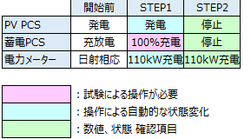
 |  |  |  | 75

詳細 | No | 時刻例 | 確認、操作内容 |  |  | STEP
 |  |  | ONO | EPC、蓄電メーカー | Univers
 | 1 | 12:45:00 | 蓄電池SOC70%以下を確認 |  | SOC70%以上の時、放電指示入力
 | 2 | 12:50:00 |  |  | メーター読み値設定を変更 | STEP1 | 0:05:00
 | 2 | 12:50:00 |  |  | クラウド環境から、 100%充電指令をEMSに送信 | STEP1 | 0:05:00
 | 3 | 12:55:00 | 5分以内にPV PCS、蓄電PCSが停止することを確認 |  |  | STEP2 | 0:10:00
 | 4 | 13:00:00 |  |  | クラウド環境から、充電指令を解除 | STEP3 | 0:15:00
 | 4 | 13:05:00 |  |  | メーター読み値設定を運用状態に戻す | STEP3 | 0:20:00
 | 5 | 13:10:00 | PV PCS、蓄電PCSの起動を確認 |  |  | STEP4 | 0:25:00
 | 6
 | 7
 | 8
 | 9
 | 10

